TC 1
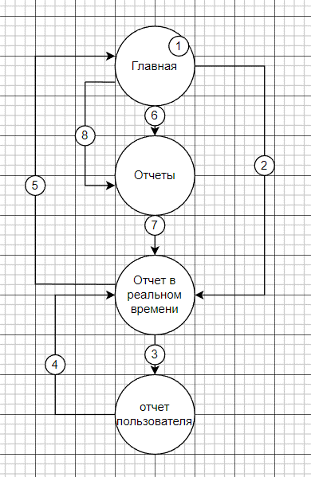
Test Case ID: TC 01 Google Analitics
NAME: Навигация отчет пользователя
Description: проверяем навигацию отчеты пользователя
Precondition: заходим в https://analytics.google.com , залогиниться,
выбираем ресурс https://analytics.google.com/analytics/web/demoAccount?appstate=/p153293282
State transition
Cause-эффект
 | Steps | Testing data | Expected result
1 | Клик на главную страницу |  | открываеться главная страница(открыть сводку об отчете,посмотреть отчет в реальном времени)
2 | С главной страницы клик на отчеты в реальном времени |  | открываються отчеты в реальном времени(обзор в режиме реального времени)
3 | клик на короткий отчет пользователя |  | открываеться короткий отчет пользователя(пользователи за последние 30 мин город Los Angeles)
4 | закрываем короткий отчет |  | открываеться отчеты в реальном времени (обзор в режиме реального времени)
5 | в отчетах в реальном времени клик на главную страницу |  | открываеться главная страница (открыть сводку об отчете,посмотреть отчет в реальном времени)
6 | на главной странице клик на сводка отчетов |  | открываються отчеты(посмотреть данные об источниках трафика, посмотреть отчет в реальном времени)
7 | на сводке отчетов клик на отчет в реальном времени |  | открываеться отчет в реальном времени (обзор в режиме реального времени)
8 | с главной странице по левой панели клик на отчеты |  | открывеаться сводка отчетов (посмотреть данные об источниках трафика, посмотреть отчет в реальном времени)
 |  | Status | passed

TC 2
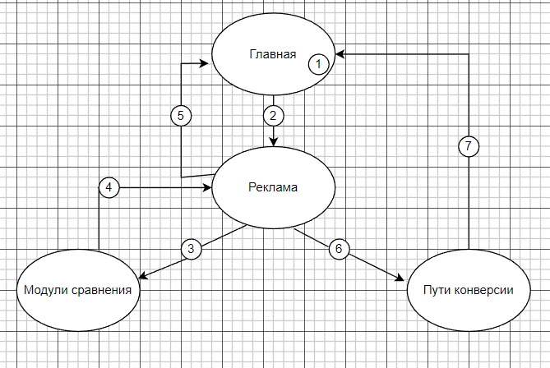
Test Case ID: TC 02 Google Analitics
NAME: Навигация реклама
Description: проверить работу навигации рекламы
Precondition: заходим в https://analytics.google.com , залогиниться,
выбираем ресурс https://analytics.google.com/analytics/web/demoAccount?appstate=/p153293282
State transition

 | Steps | Testing data | Expected result
1 | Перейти на главную страницу |  | открываеться главная страница
2 | Клик на левой панели на рекламе |  | открывается сводка о реклама
3 | Клик на сравнение моделей |  | открывается сравнение моделей
4 | сравнение моделей клик на рекламе |  | открывается сводка о рекламе
5 | Реклама клик на главной странице |  | открывается главная страница
6 | реклама клик на пути конверсии |  | открывается информация о пути конверсии
7 | в пути конвекции клик на главной странице |  | открывается главная страница
 |  | Status | passed

TC 3
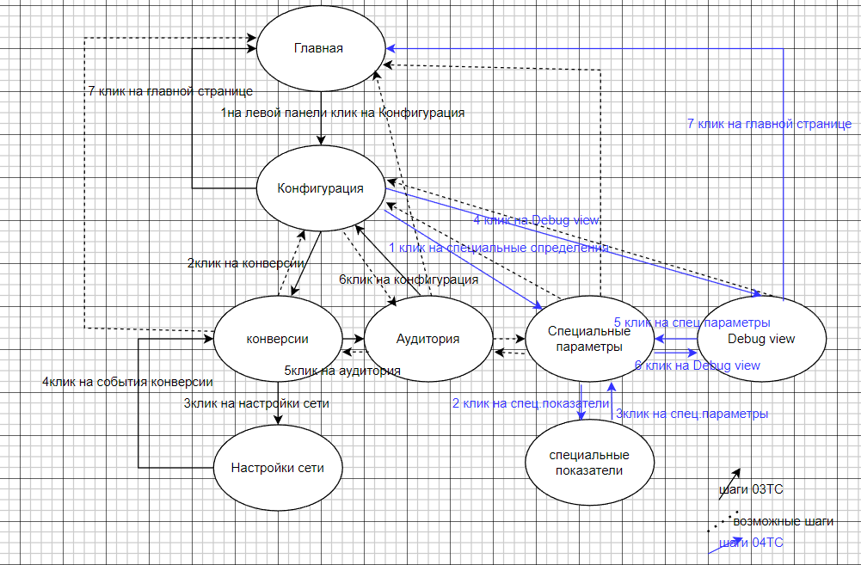
Test Case ID: TC 03 Google Analitics
NAME: Конфигурация-конверсия и аудитория
Description: проверить навигацию конфигурации - конверсия и аудитория
Precondition: заходим в https://analytics.google.com , залогиниться,
выбираем ресурс https://analytics.google.com/analytics/web/demoAccount?appstate=/p153293282
переходим на главную страницу

 | Steps | Testing data | Expected result
1 | на главной странице клик на левой панели на конфигурации |  | открываються события
2 | клик на конверсии |  | открываеться события- конверсии
3 | с событии - конверсиии переходим на настройку сети |  | открывается таблица сетей
4 | с настойки сети переходим на конверсию |  | открывается событие- конверсия
5 | с события-конверсии переходим на аудиторию |  | открываеться аудитория
6 | с аудитории переходим на конфигурацию |  | открываеться события - конвекция
7 | с событий конвекций переходим на главную страницу |  | открывается главная страница
 |  | status | passed

TC 5
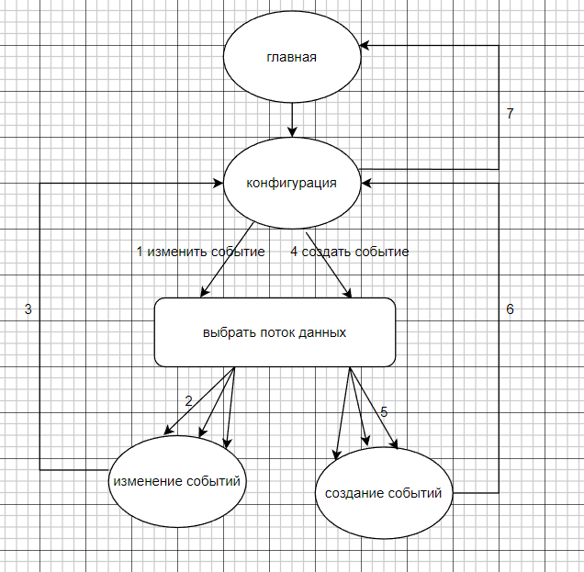
Test Case ID: TC 05 Google Analitics
NAME: Конфигурация - события
Description: проверить навигацию конфигурации - события
Precondition: заходим в https://analytics.google.com , залогиниться,
выбираем ресурс https://analytics.google.com/analytics/web/demoAccount?appstate=/p153293282
переходим на главную страницу, на левой панели перейти на закладку конфигурация

 | Steps | Testing data | Expected result
1 | в конфигурации(событии)нажать на кнопку Изменить события |  | открылась надпись :Выберете поток данных
2 | выбираем поток данных Android и нажимаем на нем |  | открылось изменение событий
3 | закрываем изменение событий |  | открываеться страница конфигураций
4 | в конфигурации(событии)нажать на кнопку создать событие |  | открылась надпись :Выберете поток данных
5 | выбираем поток данных iOS и нажимаем на нем |  | открылось создание событий | Якщо програма зависне після відкриттся даного вікна, по суті кейс не виявить даної проблеми, а мав би
6 | закрыть создание событий |  | открываеться страница конфигураций
7 | нажимаем на главную страницу |  | открываеться главная страница(открыть сводку об отчете,посмотреть отчет в реальном времени)
 |  | Status | passed

